LKS 01
 |  | Kor-Lao Sea xxth 거래 명세서 |  |  |  |  |  |  |  |  | 구획(Zone) |  |  | 0 | 화폐 | 기준 환율 | 추가 환율 | 적용 환율
회사명 | 엘케이(LK)무역 |  | 도착일 | 2026-XX-XX |  |  |  | 고객명/회사명 // 영수 번호 |  |  |  |  | LKS 01 | $- | USD-KIP | 23,000 | 1,000.00 | 24,000
회사 주소 | 비엔티엔시, 씨싿따낙구, 싸판텅 느아 09, 11번 골목, 엘케이(LK) 빌딩, 1층 LK Trading |  |  |  |  |  |  |  |  |  |  |  |  |  | USD-THB | 34.00 | 1.00 | 35.00
전화번호 | 020-9112-6780 |  |  |  |  |  |  | 고객 연락처/회사 연락처 |  |  |  |  |  |  | USD-WON | 1,545.00 | 30.00 | 1,575.00
No. | 종류 | 단가 | 수량 | 실제중량(Kg) | 실제중량 합산(kg) | 규격 (cm) |  |  | 용적 중량(kg) | 용적중량 합산(Kg) | 실제중량 운임 | 용적중량 운임 | 청구중량 운임
1 |  |  |  |  |  |  |  |  |  |  |  |  | 0.0
2 |  |  |  |  |  |  |  |  |  |  |  |  | 0.0
3 |  |  |  |  |  |  |  |  |  |  |  |  | 0.0
4 |  |  |  |  |  |  |  |  |  |  |  |  | 0.0
5 |  |  |  |  |  |  |  |  |  |  |  |  | 0.0
6 |  |  |  |  |  |  |  |  |  |  |  |  | 0.0
7 |  |  |  |  |  |  |  |  |  |  |  |  | 0.0
8 |  |  |  |  |  |  |  |  |  |  |  |  | 0.0
9 |  |  |  |  |  |  |  |  |  |  |  |  | 0.0
10 |  |  |  |  |  |  |  |  |  |  |  |  | 0.0
합 계 |  |  | 0 |  | - |  |  |  |  | -
Remark/비 고 |  |  |  |  | Inland delivery/시내.지방 배송 |  |  |  |  |  | 운임 총합 |  | $-
 |  |  |  |  |  |  |  |  |  |  | 할인 |  | $-
 |  |  |  |  |  |  |  |  |  |  | 특별할인 |  | $-
 |  |  |  |  |  |  |  |  |  |  | 세금 계산서(VAT) |  | $-
 |  |  |  |  |  |  |  |  |  |  | 최종 청구 금액 | USD | $-
 |  |  |  |  |  |  |  |  |  |  |  | KIP | ₭-
 |  |  |  |  |  |  |  |  |  |  |  | THB | ฿-
한국 원화 계좌:
경남은행
571-22-0330221
박성호
 |  |  |  |  |  |  |  |  |  |  |  | WON | ₩-
BCEL (USD):
(SungHo Park)
010-12-01-017655-60-001
BCEL (KIP):
(SungHo Park)
013-12-00-
017655-60-001
BCEL (Baht):
(SungHo Park)
010-12-02-
017655-60-001
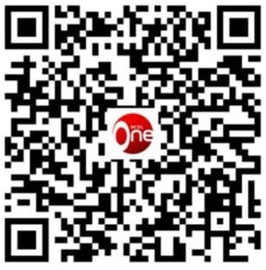 |  |  |  | 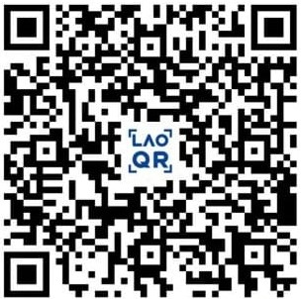 |  |  |  |  | 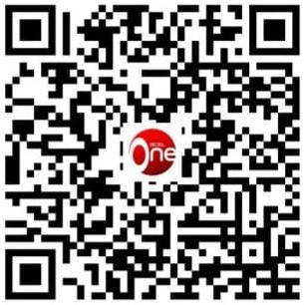
* 모든 비용은 회사의 내규 및 각 물품의 중량/크기 실측을 기준으로 청구되며 최소 운임은 $1.5/kg 입니다.
* 입.출고지를 떠나시기 전 꼭! 고객님 본인 물품 및 개수 확인 부탁 드립니다. 물품이 출고된 이후 LK그룹은 물품의 파손/분실에 대한 어떠한 책임도 없습니다.
* 물품 도착 및 출고 후 특별한 사유 없이 장기 미수취 물품의 경우 보관료등 기타 추가 비용이 발생 할 수 있습니다.
* 물품 출고 후 1주 후부터 보관료(최소 3불/CBM/day)가 발생하며, 특별한 사유 없이 2달 이상 보관 물품들은 임의로 폐기/처분 될 수 있습니다.
엘케이 (LK)무역 |  |  |  |  |  |  | * 이용해 주셔서 감사합니다. |  |  | 고객사 서명

LKS XX
 |  | Kor-Lao Sea xxth 거래 명세서 |  |  |  |  |  |  |  |  | 구획(Zone) |  |  | 0 | 화폐 | 기준 환율 | 추가 환율 | 적용 환율
회사명 | 엘케이(LK)무역 |  | 도착일 | 2026-XX-XX |  |  |  | 고객명/회사명 // 영수 번호 |  |  |  |  | LKS XX | $- | USD-KIP | 23,000 | 1,000.00 | 24,000
회사 주소 | 비엔티엔시, 씨싿따낙구, 싸판텅 느아 09, 11번 골목, 엘케이(LK) 빌딩, 1층 LK Trading |  |  |  |  |  |  |  |  |  |  |  |  |  | USD-THB | 34.00 | 1.00 | 35.00
전화번호 | 020-9112-6780 |  |  |  |  |  |  | 고객 연락처/회사 연락처 |  |  |  |  |  |  | USD-WON | 1,545.00 | 30.00 | 1,575.00
No. | 종류 | 단가 | 수량 | 실제중량(Kg) | 실제중량 합산(kg) | 규격 (cm) |  |  | 용적 중량(kg) | 용적중량 합산(Kg) | 실제중량 운임 | 용적중량 운임 | 청구중량 운임
1 |  |  |  |  |  |  |  |  |  |  |  |  | 0.0
2 |  |  |  |  |  |  |  |  |  |  |  |  | 0.0
3 |  |  |  |  |  |  |  |  |  |  |  |  | 0.0
4 |  |  |  |  |  |  |  |  |  |  |  |  | 0.0
5 |  |  |  |  |  |  |  |  |  |  |  |  | 0.0
6 |  |  |  |  |  |  |  |  |  |  |  |  | 0.0
7 |  |  |  |  |  |  |  |  |  |  |  |  | 0.0
8 |  |  |  |  |  |  |  |  |  |  |  |  | 0.0
9 |  |  |  |  |  |  |  |  |  |  |  |  | 0.0
10 |  |  |  |  |  |  |  |  |  |  |  |  | 0.0
합 계 |  |  | 0 |  | - |  |  |  |  | -
Remark/비 고 |  |  |  |  | Inland delivery/시내.지방 배송 |  |  |  |  |  | 운임 총합 |  | $-
 |  |  |  |  |  |  |  |  |  |  | 할인 |  | $-
 |  |  |  |  |  |  |  |  |  |  | 특별할인 |  | $-
 |  |  |  |  |  |  |  |  |  |  | 세금 계산서(VAT) |  | $-
 |  |  |  |  |  |  |  |  |  |  | 최종 청구 금액 | USD | $-
 |  |  |  |  |  |  |  |  |  |  |  | KIP | ₭-
 |  |  |  |  |  |  |  |  |  |  |  | THB | ฿-
한국 원화 계좌:
경남은행
571-22-0330221
박성호
 |  |  |  |  |  |  |  |  |  |  |  | WON | ₩-
BCEL (USD):
(SungHo Park)
010-12-01-017655-60-001
BCEL (KIP):
(SungHo Park)
013-12-00-
017655-60-001
BCEL (Baht):
(SungHo Park)
010-12-02-
017655-60-001
* 모든 비용은 회사의 내규 및 각 물품의 중량/크기 실측을 기준으로 청구되며 최소 운임은 $1.5/kg 입니다.
* 입.출고지를 떠나시기 전 꼭! 고객님 본인 물품 및 개수 확인 부탁 드립니다. 물품이 출고된 이후 LK그룹은 물품의 파손/분실에 대한 어떠한 책임도 없습니다.
* 물품 도착 및 출고 후 특별한 사유 없이 장기 미수취 물품의 경우 보관료등 기타 추가 비용이 발생 할 수 있습니다.
* 물품 출고 후 1주 후부터 보관료(최소 3불/CBM/day)가 발생하며, 특별한 사유 없이 2달 이상 보관 물품들은 임의로 폐기/처분 될 수 있습니다.
엘케이 (LK)무역 |  |  |  |  |  |  | * 이용해 주셔서 감사합니다. |  |  | 고객사 서명

